空舱项目-底盘表梳理
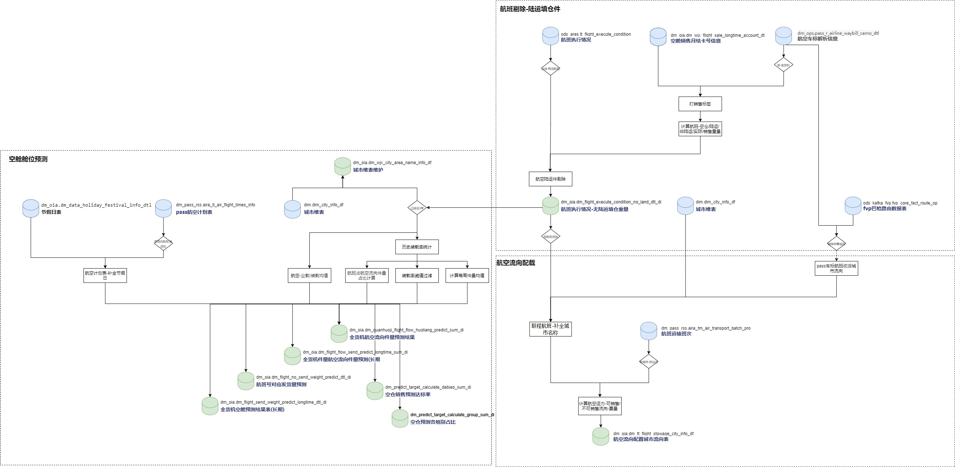
表名 | 接入方式 | 底盘表 | 原任务ID | 现任务ID | 调度日期
dm_oia.dm_flight_execute_condition_no_land_dtl_di （航班执行情况无陆运填仓重量） | 任务交接/维护 | dm_predict.dm_flight_execute_condition_no_land_dtl_di | 428533 | 642873[重构] | 每天01:40执行
dm_pass_rss.aira_ti_air_flight_times_info（pass-航空计划表） | 原任务代码改造，底盘接入 | dm_ordi_predict.static_pass_air_flight_cityflow_base | 423846/852710[重构] | 971252[新增] | 每天1:30
dm_oia.dm_wjx_city_area_name_info_df（城市维度结果表） | 拆分出子任务，任务交接/维护 | dm_predict.dm_xss_city_area_name_info_df | 428587 | 852711[重构] | 每天01:40执行
dm_oia.dm_tt_flight_stowage_city_info_df（航空配载输出） | 任务交接/维护 | dm_predict.dm_tt_flight_stowage_city_info_df | 430380 | 853796[重构] | 每天02:00执行
dim.dim_city_info_df(城市维表) | 纳入底盘接入任务，表暂不替换

QA: 1、底盘库，选dm_ordi_predict / dm_predict？ -、暂时使用dm_predict库，目前已对接下游。后续如果有改动，切换到dm_ordi_predict 2、dim.dim_city_info_df城市维表方案确定？ -、暂不处理（因任务在底盘这里） -、后续分析要使用,原流向维表-添加字段ctry_code给到分析使用 3、852710-航空计划数据，排序rn排序按照业载排序,如果业载一样怎么取？【如下截图】 -、暂不涉及，后续如果有需要在处理 4、当前重构任务，质量监控/开发/运维人员已添加。

1、底盘数据流程图

